Sheet1
 | Anzahl_Arten | Phylogenetische_Diversität | Funktionale_Diversität | Funktionale_Diversität_spezifische_Blattfläche | Funktionale_Diversität_Samengewicht | Funktionale_Diversität_Höhe | Temperatur | Nährstoff | Reaktion | Feuchtigkeit | Licht | Mahdverträglichkeit | Hemerobiezahl | Anteil_Deckung_Poaceae | Anteil_Deckung_Krautartige | Anteil_Deckung_Cyperaceae_und_Juncaceae | Stresszahl | Ruderalstrategie | Konkurrenzstrategie
theoretische range |  | (0-1) | (0-1) | (0-1) | (0-1) | (0-1) | (1-5) | (1-5) | (1-5) | (1-5) | (1-5) | (1-5) | (1-5) | (0-100) | (0-100) | (0-100) | (0-1) | (0-1) | (0-1)
Min | 2 | 0.003238094 | 0.002026056 | 0.003668911 | 0.001238721 | 0.001170534 | 1.221916105 | 1.320329815 | 1.161913471 | 1.621985453 | 1.915848625 | 1.353046554 | 1.234161855 | 0 | 0.480285078 | 0 | 0.024068791 | 0 | 0.252097286
Q20 | 10.06 | 0.1727265258 | 0.0612805108 | 0.0629427024 | 0.0551861342 | 0.0537387954 | 2.4546965014 | 2.3798941624 | 2.7513101078 | 2.7940100002 | 3.5128583976 | 2.4436313158 | 2.1328066718 | 19.52372432 | 33.979886182 | 0 | 0.276902515 | 0.1127206516 | 0.368492417
Q25 | 11 | 0.1806556035 | 0.0636590745 | 0.06668339975 | 0.058461554 | 0.05770213525 | 2.5633449098 | 2.47057193 | 2.8757342698 | 2.8443550457 | 3.558461961 | 2.535683688 | 2.1822124173 | 22.745065437 | 37.877941635 | 0 | 0.2894995335 | 0.1271052405 | 0.37612690425
Q40 | 13.9 | 0.214203187 | 0.072743641 | 0.0768472984 | 0.0661066878 | 0.067262267 | 3.025574013 | 2.783829429 | 3.027381695 | 2.9692380974 | 3.6731571466 | 2.8307023184 | 2.3497129412 | 31.232038876 | 46.191276428 | 0.8751634842 | 0.3240145888 | 0.1846057182 | 0.4004176282
Median | 16 | 0.2289308265 | 0.076811842 | 0.0819754565 | 0.0715421065 | 0.073529089 | 3.139508637 | 3.041436786 | 3.090414004 | 3.0240230055 | 3.727190182 | 3.1636792 | 2.515556698 | 37.81384986 | 52.967959585 | 2.3924660215 | 0.3402674725 | 0.228455383 | 0.4117285495
Mean | 16.893558181 | 0.22092415035 | 0.076388488227 | 0.083018693045 | 0.074253636208 | 0.07129146969 | 2.973771342 | 2.9928202337 | 3.0346865401 | 3.0815813649 | 3.6793515276 | 3.0920106486 | 2.5382613756 | 39.445260395 | 52.2978356 | 8.2569040051 | 0.35947343164 | 0.21954132745 | 0.4209852409
Q60 | 18.346666666 | 0.2436494346 | 0.0817622652 | 0.088275958 | 0.077183962 | 0.0778278788 | 3.2429962722 | 3.251224089 | 3.1501577286 | 3.095556548 | 3.7726051256 | 3.4136013204 | 2.6946041988 | 44.046977266 | 58.17058376 | 4.2128407086 | 0.3723082812 | 0.2713470376 | 0.4254515288
Q75 | 21.475 | 0.26093171075 | 0.0879067075 | 0.0972197355 | 0.08686726075 | 0.0857406485 | 3.3742794757 | 3.4850454198 | 3.265278081 | 3.2321411698 | 3.842047957 | 3.7041566235 | 2.9280467558 | 54.995062053 | 67.26305769 | 9.66786903 | 0.42623034275 | 0.317308369 | 0.45640332275
Q80 | 23 | 0.2664808786 | 0.0905015124 | 0.1013269326 | 0.0918227026 | 0.0880543194 | 3.417358682 | 3.588475316 | 3.328963048 | 3.2967260302 | 3.863556579 | 3.7594713114 | 2.9755396946 | 59.668771936 | 71.317825716 | 12.234766958 | 0.4490501514 | 0.3273410662 | 0.4667323636
Max | 47 | 0.446261276 | 0.143614503 | 0.18439174 | 0.175924483 | 0.184755982 | 4.011322019 | 4.876109108 | 3.931220727 | 4.655974388 | 4.995197149 | 4.995197149 | 3.632295793 | 99.51971492 | 98.86533518 | 86.60295887 | 0.747902714 | 0.559135738 | 0.923868454
Delta_Q80_Q20 | 12.94 | 0.0937543528 | 0.0292210016 | 0.0383842302 | 0.0366365684 | 0.034315524 | 0.9626621806 | 1.2085811536 | 0.5776529402 | 0.50271603 | 0.3506981814 | 1.3158399956 | 0.8427330228 | 40.145047616 | 37.337939534 | 12.234766958 | 0.1721476364 | 0.2146204146 | 0.0982399466
boxplot | 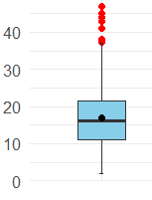 | 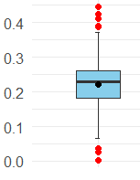 | 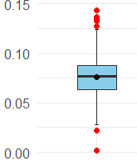 | 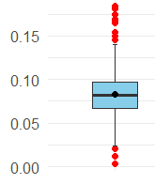 | 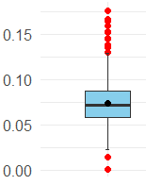 | 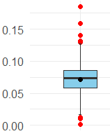 | 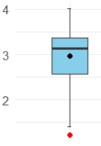 | 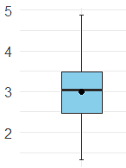 | 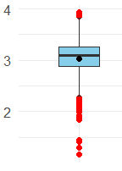 | 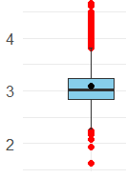 | 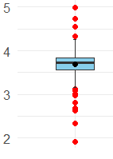 | 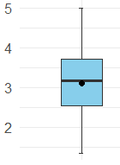 | 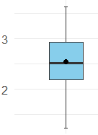 | 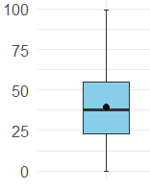 | 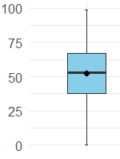 | 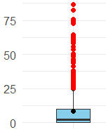 | 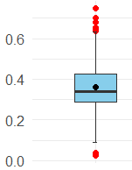 | 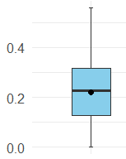 | 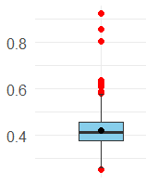
vorschlag:
sehr hohe Zahl | 35 | 0.35 | 0.1 | 0.1 | 0.09 | 0.1 | 4 | 4 | 4 | 4 | 4 | 4 | 4 | 70 | 75 | 10 | 0.45 | 0.4 | 0.6
hohe Zahl | 20 | 0.25 | 0.09 | 0.09 | 0.08 | 0.08 | 3.5 | 3.5 | 3.5 | 3.5 | 3.5 | 3.5 | 3.5 | 55 | 60 | 8 | 0.25 | 0.3 | 0.5
mittel
tiefe Zahl | 10 | 0.2 | 0.07 | 0.08 | 0.07 | 0.06 | 2.5 | 2.5 | 2.5 | 2.5 | 2.5 | 2.5 | 2.5 | 35 | 45 | 5 | 0.15 | 0.2 | 0.4
sehr tiefe Zahl | 5 | 0.1 | 0.03 | 0.05 | 0.05 | 0.04 | 1.5 | 1.5 | 1.5 | 1.5 | 1.5 | 1.5 | 1.5 | 20 | 25 | 2 | 0.05 | 0.1 | 0.3

gross | 25 | 0.3 | 0.1 | 0.1 | 0.1 | 0.1 | 3.3 | 3.5 | 3.3 | 3.3 | 3.7 | 3.7 | 3 | 55 | 70 | 50 | 0.45 | 0.3 | 0.45
mittel | 14 | 0.2 | 0.07 | 0.075 | 0.07 | 0.07 | 3 | 2.7 | 2.8 | 2.7 | 3 | 2.8 | 2.3 | 35 | 50 | 8 | 0.3 | 0.2 | 0.3
klein | 0 | 0 | 0 | 0 | 0 | 0 | 0 | 0 | 0 | 0 | 0 | 0 | 0 | 0 | 0 | 0 | 0 | 0 | 0

